地方債現在残高比率 印刷
 | 38. 地方債現在高比率

 | 時点 2015(H27)年度（毎年） |  |  |  |  |  |  | 平 均 値 |  |  |  | 146.2
 | 単位 ％ |  |  |  |  |  |  | 標準偏差 |  |  |  | 45.8
 | 市町村名 | 指標 | 順位 |  | #REF! | 備考 | 市町村名 | 指標 | 順位 |  | #REF! | 備考

 | 千葉県 | 146.2 |  | － |  |  | 八街市 | 137.2 |  | 30
 | 千葉市 | 339.5 |  | 1 |  |  | 印西市 | 86.0 |  | 50
 | 銚子市 | 195.0 |  | 7 |  |  | 白井市 | 145.7 |  | 23
 | 市川市 | 73.9 |  | 53 |  |  | 富里市 | 188.7 |  | 9
 | 船橋市 | 136.8 |  | 31 |  |  | 南房総市 | 179.1 |  | 12
 | 館山市 | 160.8 |  | 17 |  |  | 匝瑳市 | 174.8 |  | 13
 | 木更津市 | 136.5 |  | 32 |  |  | 香取市 | 198.4 |  | 5
 | 松戸市 | 126.3 |  | 40 |  |  | 山武市 | 139.0 |  | 29
 | 野田市 | 154.4 |  | 20 |  |  | いすみ市 | 164.8 |  | 16
 | 茂原市 | 221.6 |  | 2 |  |  | 大網白里市 | 153.9 |  | 21
 | 成田市 | 127.4 |  | 37 |  |  | 酒々井町 | 118.3 |  | 44
 | 佐倉市 | 106.6 |  | 45 |  |  | 栄町 | 168.6 |  | 15
 | 東金市 | 193.8 |  | 8 |  |  | 神崎町 | 127.2 |  | 38
 | 旭市 | 153.0 |  | 22 |  |  | 多古町 | 91.9 |  | 49
 | 習志野市 | 130.1 |  | 36 |  |  | 東庄町 | 96.1 |  | 48
 | 柏市 | 130.8 |  | 35 |  |  | 九十九里町 | 207.3 |  | 3
 | 勝浦市 | 174.4 |  | 14 |  |  | 芝山町 | 82.3 |  | 51
 | 市原市 | 102.6 |  | 46 |  |  | 横芝光町 | 198.0 |  | 6
 | 流山市 | 157.9 |  | 19 |  |  | 一宮町 | 122.0 |  | 43
 | 八千代市 | 179.5 |  | 11 |  |  | 睦沢町 | 125.1 |  | 41
 | 我孫子市 | 134.4 |  | 34 |  |  | 長生村 | 142.4 |  | 25
 | 鴨川市 | 203.7 |  | 4 |  |  | 白子町 | 141.3 |  | 27
 | 鎌ケ谷市 | 180.5 |  | 10 |  |  | 長柄町 | 123.6 |  | 42
 | 君津市 | 74.2 |  | 52 |  |  | 長南町 | 139.6 |  | 28
 | 富津市 | 134.8 |  | 33 |  |  | 大多喜町 | 142.0 |  | 26
 | 浦安市 | 44.1 |  | 54 |  |  | 御宿町 | 126.5 |  | 39
 | 四街道市 | 145.1 |  | 24 |  |  | 鋸南町 | 158.2 |  | 18
 | 袖ケ浦市 | 100.0 |  | 47

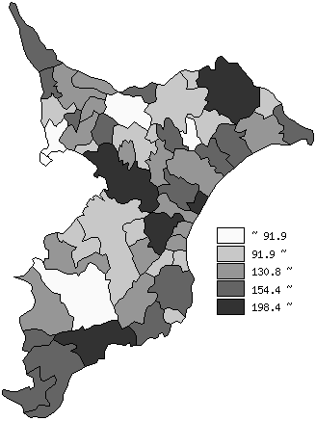
 | 千葉県の推移
平成23年度 | 136.7
平成24年度 | 140.8
平成25年度 | 143.3
平成26年度 | 146.5
平成27年度 | 146.2

《備 考》 ・資料出所 総務省「市町村別決算状況調」 ・算出方法 地方債現在高÷標準財政規模額 注）県数値は、単純平均値です。

